Ejercicio 1 Factorial
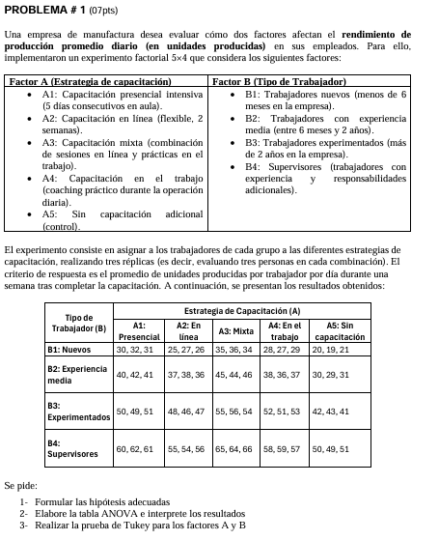
 |  |  |  |  |  |  |  |  |  |  |  |  |  |  |  |  |  |  |  |  |  | B=hombre | M1 | M2 | M3 | M4 | M5 | M6 | Máquina | Hombre | Sacos
 |  |  |  |  |  |  |  |  |  |  |  |  |  |  |  |  |  |  |  |  |  | I | 10 | 12 | 15 | 8 | 5 | 5 | M1 | 1 | 10
 | Ejercicio 1 |  |  |  |  |  |  |  |  |  |  |  |  |  |  |  |  |  |  |  |  |  | 8 | 13 | 13 | 5 | 7 | 6 | M1 | 1 | 8
 |  |  |  |  |  |  |  |  |  |  |  |  |  |  |  |  |  |  |  |  |  |  | 7 | 15 | 10 | 6 | 4 | 3 | M1 | 1 | 7
 |  |  |  |  |  |  |  |  |  |  |  |  |  |  |  |  |  |  |  |  |  | II | 5 | 4 | 6 | 5 | 5 | 4 | M1 | 2 | 5
 |  |  |  |  |  |  |  |  |  |  |  |  |  |  |  |  |  |  |  |  |  |  | 6 | 5 | 6 | 5 | 4 | 3 | M1 | 2 | 6
 |  |  |  |  |  |  |  |  |  |  |  |  |  |  |  |  |  |  |  |  |  |  | 8 | 2 | 5 | 4 | 4 | 5 | M1 | 2 | 8
 |  |  |  |  |  |  |  |  |  |  |  |  |  |  |  |  |  |  |  |  |  | III | 12 | 10 | 9 | 11 | 5 | 8 | M1 | 3 | 12
 |  |  |  |  |  |  |  |  |  |  |  |  |  |  |  |  |  |  |  |  |  |  | 13 | 10 | 6 | 10 | 5 | 3 | M1 | 3 | 13
 |  |  |  |  |  |  |  |  |  |  |  |  |  |  |  |  |  |  |  |  |  |  | 12 | 5 | 4 | 4 | 3 | 6 | M1 | 3 | 12
 |  |  |  |  |  |  |  |  |  |  |  |  |  |  |  |  |  |  |  |  |  | IV | 5 | 2 | 5 | 5 | 2 | 2 | M1 | 4 | 5
 |  |  |  |  |  |  |  |  |  |  |  |  |  |  |  |  |  |  |  |  |  |  | 3 | 3 | 6 | 4 | 2 | 4 | M1 | 4 | 3
 |  |  |  |  |  |  |  |  |  |  |  |  |  |  |  |  |  |  |  |  |  |  | 2 | 4 | 2 | 1 | 3 | 1 | M1 | 4 | 2
 |  | A=Estrategia de Capacitación |  |  |  |  |  |  |  |  |  |  |  |  |  |  |  |  |  |  |  |  |  |  |  |  |  |  | M2 | 1 | 12
 | B=hombre | A1 | A2 | A3 | A4 | A5 | A6 |  |  |  |  |  |  |  |  |  |  |  |  |  |  |  |  |  |  |  |  |  | M2 | 1 | 13
 | B1 | 30 | 25 | 35 | 28 | 20 |  |  |  |  |  |  |  |  |  |  |  |  |  |  |  |  |  |  |  |  |  |  | M2 | 1 | 15
 |  | 32 | 27 | 36 | 27 | 19 |  |  |  |  |  |  |  |  |  |  |  |  |  |  |  |  |  |  |  |  |  |  | M2 | 2 | 4
 |  | 31 | 26 | 34 | 29 | 21 |  |  |  |  |  |  |  |  |  |  |  |  |  |  |  |  |  |  |  |  |  |  | M2 | 2 | 5
 | B2 | 40 | 37 | 45 | 38 | 30 |  |  |  |  |  |  |  |  |  |  |  |  |  |  |  |  |  |  |  |  |  |  | M2 | 2 | 2
 |  | 42 | 38 | 44 | 36 | 29 |  |  |  |  |  |  |  |  |  |  |  |  |  |  |  |  |  |  |  |  |  |  | M2 | 3 | 10
 |  | 41 | 36 | 46 | 37 | 31 |  |  |  |  |  |  |  |  |  |  |  |  |  |  |  |  |  |  |  |  |  |  | M2 | 3 | 10
 | B3 | 50 | 48 | 55 | 52 | 42 |  |  |  |  |  |  |  |  |  |  |  |  |  |  |  |  |  |  |  |  |  |  | M2 | 3 | 5
 |  | 49 | 46 | 56 | 51 | 43 |  |  |  |  |  |  |  |  |  |  |  |  |  |  |  |  |  |  |  |  |  |  | M2 | 4 | 2
 |  | 51 | 47 | 54 | 53 | 41 |  |  |  |  |  |  |  |  |  |  |  |  |  |  |  |  |  |  |  |  |  |  | M2 | 4 | 3
 | B4 | 60 | 55 | 65 | 58 | 50 |  |  |  |  |  |  |  |  |  |  |  |  |  |  |  |  |  |  |  |  |  |  | M2 | 4 | 4
 |  | 62 | 54 | 64 | 59 | 49 |  |  |  |  |  |  |  |  |  |  |  |  |  |  |  |  |  |  |  |  |  |  | M3 | 1 | 15
 |  | 61 | 56 | 66 | 57 | 51 |  |  |  |  |  |  |  |  |  |  |  |  |  |  |  |  |  |  |  |  |  |  | M3 | 1 | 13
 |  |  |  |  |  |  |  |  |  |  |  |  |  |  |  |  |  |  |  |  |  |  |  |  |  |  |  |  | M3 | 1 | 10
 |  |  |  |  |  |  |  |  |  |  |  |  |  |  |  |  |  |  |  |  |  |  |  |  |  |  |  |  | M3 | 2 | 6
 |  |  |  |  |  |  |  |  |  |  |  |  |  |  |  |  |  |  |  |  |  |  |  |  |  |  |  |  | M3 | 2 | 6
 |  |  |  |  |  |  |  |  |  |  |  |  |  |  |  |  |  |  |  |  |  |  |  |  |  |  |  |  | M3 | 2 | 5
 |  |  |  |  |  |  |  |  |  |  |  |  |  |  |  |  |  |  |  |  |  |  |  |  |  |  |  |  | M3 | 3 | 9
 |  |  |  |  |  |  |  |  |  |  |  |  |  |  |  |  |  |  |  |  |  |  |  |  |  |  |  |  | M3 | 3 | 6
 |  |  |  |  |  |  |  |  |  |  |  |  |  |  |  |  |  |  |  |  |  |  |  |  |  |  |  |  | M3 | 3 | 4
 |  |  |  |  |  |  |  |  |  |  |  |  |  |  |  |  |  |  |  |  |  |  |  |  |  |  |  |  | M3 | 4 | 5
 | Solución |  |  |  |  |  |  |  |  |  |  |  |  |  |  |  |  |  |  |  |  |  |  |  |  |  |  |  | M3 | 4 | 6
 | Hipótesis acerca de las interacciones |  |  |  | Hipótesis acerca del factor A |  |  |  | Definir Hipótesis acerca del factor B |  |  |  |  |  |  |  |  |  |  |  |  |  |  |  |  |  |  |  | M3 | 4 | 2
 | Ho | µ1=µ2=µ3=µ4=µ5 |  |  | Ho | Y1=Y2=Y3=Y4=Y5=0 |  |  | Ho | Y1=Y2=Y3=Y4=Y5=0 |  |  |  |  |  |  |  |  |  |  |  |  |  |  |  |  |  |  | M4 | 1 | 8
 | Ha | Al menos uno µi≠µj para algún i≠j |  |  | Ha | Yj≠0 para algún j |  |  | Ha | Yj≠0 para algún j |  |  |  |  |  |  |  |  |  |  |  |  |  |  |  |  |  |  | M4 | 1 | 5
 |  |  |  |  |  |  |  |  |  |  |  |  |  |  |  |  |  |  |  |  |  |  |  |  |  |  |  |  | M4 | 1 | 6
 |  |  |  |  |  |  |  |  |  |  |  |  |  |  |  |  |  |  |  |  |  |  |  |  |  |  |  |  | M4 | 2 | 5
 |  |  |  |  |  |  |  |  |  |  |  |  |  |  |  |  |  |  |  |  |  |  |  |  |  |  |  |  | M4 | 2 | 5
 |  |  |  |  |  |  |  |  |  |  |  |  |  |  |  |  |  |  |  |  |  |  |  |  |  |  |  |  | M4 | 2 | 4
 |  |  |  |  |  |  |  |  |  |  |  |  |  |  |  |  |  |  |  |  |  | B=hombre | M1 | M2 | M3 | M4 | M5 | M6 | M4 | 3 | 11
 |  |  |  |  |  |  |  |  |  |  |  |  |  |  |  |  |  |  |  |  |  | I | 10 | 12 | 15 | 8 | 5 | 5 | M4 | 3 | 10
 |  |  |  |  |  |  |  |  |  |  | a= | 5 |  |  |  |  |  |  |  |  |  |  | 8 | 13 | 13 | 5 | 7 | 6 | M4 | 3 | 4
 |  |  |  |  |  |  |  |  |  |  | b= | 4 |  |  |  |  |  |  |  |  |  |  | 7 | 15 | 10 | 6 | 4 | 3 | M4 | 4 | 5
 |  | A=máquina |  |  |  |  |  |  |  |  | n= | 3 |  |  |  |  |  |  | Hombre | Maquina | Peso | II | 5 | 4 | 6 | 5 | 5 | 4 | M4 | 4 | 4
 | B=hombre | M1 | M2 | M3 | M4 | M5 | M6 | Total | Promedio |  | N= | 60 |  |  |  |  |  |  | I | M1 | 30 |  | 6 | 5 | 6 | 5 | 4 | 3 | M4 | 4 | 1
 | I | 30 | 25 | 35 | 28 | 20 |  | 420 | 28 |  |  |  |  |  |  |  |  |  | I | M2 | 25 |  | 8 | 2 | 5 | 4 | 4 | 5 | M5 | 1 | 5
 |  | 32 | 27 | 36 | 27 | 19 |  |  |  |  | Tabla de Subtotales |  |  |  |  |  |  |  | I | M3 | 35 | III | 12 | 10 | 9 | 11 | 5 | 8 | M5 | 1 | 7
 |  | 31 | 26 | 34 | 29 | 21 |  |  |  |  |  |  |  |  |  |  |  |  | I | M4 | 28 |  | 13 | 10 | 6 | 10 | 5 | 3 | M5 | 1 | 4
 | II | 40 | 37 | 45 | 38 | 30 |  | 570 | 38 |  |  | A1 | A2 | A3 | A4 | A5 | A6 |  | I | M5 | 20 |  | 12 | 5 | 4 | 4 | 3 | 6 | M5 | 2 | 5
 |  | 42 | 38 | 44 | 36 | 29 |  |  |  |  | B1 | 93 | 78 | 105 | 84 | 60 | 0 |  | I | M1 | 32 | IV | 5 | 2 | 5 | 5 | 2 | 2 | M5 | 2 | 4
 |  | 41 | 36 | 46 | 37 | 31 |  |  |  |  | B2 | 123 | 111 | 135 | 111 | 90 | 0 |  | I | M2 | 27 |  | 3 | 3 | 6 | 4 | 2 | 4 | M5 | 2 | 4
 | III | 50 | 48 | 55 | 52 | 42 |  | 738 | 49.2 |  | B3 | 150 | 141 | 165 | 156 | 126 | 0 |  | I | M3 | 36 |  | 2 | 4 | 2 | 1 | 3 | 1 | M5 | 3 | 5
 |  | 49 | 46 | 56 | 51 | 43 |  |  |  |  | B4 | 183 | 165 | 195 | 174 | 150 | 0 |  | I | M4 | 27 |  |  |  |  |  |  |  | M5 | 3 | 5
 |  | 51 | 47 | 54 | 53 | 41 |  |  |  |  |  |  |  |  |  |  |  |  | I | M5 | 19 |  |  |  |  |  |  |  | M5 | 3 | 3
 | IV | 60 | 55 | 65 | 58 | 50 |  | 867 | 57.8 |  |  | 93 | 78 | 105 | 84 | 60 | 0 |  | I | M1 | 31 |  |  |  |  |  |  |  | M5 | 4 | 2
 |  | 62 | 54 | 64 | 59 | 49 |  |  |  |  |  | 123 | 111 | 135 | 111 | 90 | 0 |  | I | M2 | 26 |  |  |  |  |  |  |  | M5 | 4 | 2
 |  | 61 | 56 | 66 | 57 | 51 |  |  |  |  |  | 150 | 141 | 165 | 156 | 126 | 0 |  | I | M3 | 34 |  |  |  |  |  |  |  | M5 | 4 | 3
 | Total | 549 | 495 | 600 | 525 | 426 | 0 | 2595 |  |  |  | 183 | 165 | 195 | 174 | 150 | 0 | para el último tukey AB | I | M4 | 29 |  |  |  |  |  |  |  | M6 | 1 | 5
 | Promedio | 45.75 | 41.25 | 50 | 43.75 | 35.5 | #DIV/0! |  |  |  |  |  |  |  |  |  |  |  | I | M5 | 21 |  |  |  |  |  |  |  | M6 | 1 | 6
 |  |  |  |  |  |  |  |  |  |  |  |  |  |  |  |  |  |  | II | M1 | 40 |  |  |  |  |  |  |  | M6 | 1 | 3
Paso 1 | FC= | 112233.75 |  |  |  |  |  |  |  |  |  |  |  |  |  |  |  |  | II | M2 | 37 |  |  |  |  |  |  |  | M6 | 2 | 4
 |  |  |  |  |  |  |  |  |  |  |  |  |  |  |  |  |  |  | II | M3 | 45 |  |  |  |  |  |  |  | M6 | 2 | 3
 |  |  |  |  |  |  |  |  |  |  |  |  |  |  |  |  |  |  | II | M4 | 38 |  |  |  |  |  |  |  | M6 | 2 | 5
 |  |  |  |  |  |  |  |  |  |  |  |  |  |  |  |  |  |  | II | M5 | 30 |  |  |  |  |  |  |  | M6 | 3 | 8
 |  |  |  |  |  |  |  |  |  |  |  |  |  |  |  |  |  |  | II | M1 | 42 |  |  |  |  |  |  |  | M6 | 3 | 3
Paso 2 | SCT= | 9087.25 |  |  |  |  |  |  |  |  |  |  |  |  |  |  |  |  | II | M2 | 38 |  |  |  |  |  |  |  | M6 | 3 | 6
 |  |  |  |  |  |  |  |  |  |  |  |  |  |  |  |  |  |  | II | M3 | 44 |  |  |  |  |  |  |  | M6 | 4 | 2
 |  |  |  |  |  |  |  |  |  |  |  |  |  |  |  |  |  |  | II | M4 | 36 |  |  |  |  |  |  |  | M6 | 4 | 4
 |  |  |  |  |  |  |  |  |  |  |  |  |  |  |  |  |  |  | II | M5 | 29 |  |  |  |  |  |  |  | M6 | 4 | 1
 |  |  |  |  |  |  |  |  |  |  |  |  |  |  |  |  |  |  | II | M1 | 41
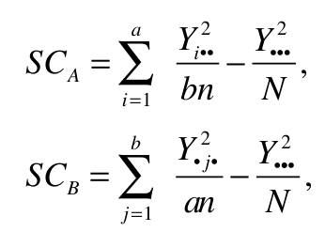
 |  |  |  |  |  |  |  |  |  |  |  |  |  |  |  |  |  |  | II | M2 | 36
Paso 3 | Factor A= | 1393.5 |  |  |  |  |  |  |  |  |  |  |  |  |  |  |  |  | II | M3 | 46
 |  |  |  |  |  |  |  |  |  |  |  |  |  |  |  |  |  |  | II | M4 | 37
 |  |  |  |  |  |  |  |  |  |  |  |  |  |  |  |  |  |  | II | M5 | 31
 |  |  |  |  |  |  |  |  |  |  |  |  |  |  |  |  |  |  | III | M1 | 50
 |  |  |  |  |  |  |  |  |  |  |  |  |  |  |  |  |  |  | III | M2 | 48
 |  |  |  |  |  |  |  |  |  |  |  |  |  |  |  |  |  |  | III | M3 | 55
Paso 4 | Factor B= | 7608.45 |  |  |  |  |  |  |  |  |  |  |  |  |  |  |  |  | III | M4 | 52
 |  |  |  |  |  |  |  |  |  |  |  |  |  |  |  |  |  |  | III | M5 | 42
 |  |  |  |  |  |  |  |  |  |  |  |  |  |  |  |  |  |  | III | M1 | 49
 |  |  |  |  |  |  |  |  |  |  |  |  |  |  |  |  |  |  | III | M2 | 46
 |  |  |  |  |  |  |  |  |  |  |  |  |  |  |  |  |  |  | III | M3 | 56
 |  |  |  |  |  |  |  |  |  |  |  |  |  |  |  |  |  |  | III | M4 | 51
 |  |  |  |  |  |  |  |  |  |  |  |  |  |  |  |  |  |  | III | M5 | 43
Paso 5 | Interacción AXB= | 45.3 |  |  |  |  |  |  |  |  |  |  |  |  |  |  |  |  | III | M1 | 51
 |  |  |  |  |  |  |  |  |  |  |  |  |  |  |  |  |  |  | III | M2 | 47
 |  |  |  |  |  |  |  |  |  |  |  |  |  |  |  |  |  |  | III | M3 | 54
 |  |  |  |  |  |  |  |  |  |  |  |  |  |  |  |  |  |  | III | M4 | 53
 |  |  |  |  |  |  |  |  |  |  |  |  |  |  |  |  |  |  | III | M5 | 41
 |  |  |  |  |  |  |  |  |  |  |  |  |  |  |  |  |  |  | IV | M1 | 60
 |  |  |  |  |  |  |  |  |  |  |  |  |  |  |  |  |  |  | IV | M2 | 55
Paso 5 | Error= | 40 |  |  |  |  |  |  |  |  |  |  |  |  |  |  |  |  | IV | M3 | 65
 |  |  |  |  |  |  |  |  |  |  |  |  |  |  |  |  |  |  | IV | M4 | 58
 |  |  |  |  |  |  |  |  |  |  |  |  |  |  |  |  |  |  | IV | M5 | 50
 |  |  |  |  |  |  |  |  |  |  |  |  |  |  |  |  |  |  | IV | M1 | 62
 |  |  |  |  |  |  |  |  |  |  |  |  |  |  |  |  |  |  | IV | M2 | 54
 |  |  |  |  |  |  |  |  |  |  |  |  |  |  |  |  |  |  | IV | M3 | 64
Paso 6 | ANOVA |  |  |  |  |  |  |  |  | Análisis de Varianza |  |  |  |  |  |  |  |  | IV | M4 | 59
 |  | Fuente de Variabilidad | Suma de Cuadrados | Grados de Libertad | Cuadrado Medio | Fc | F tabla |  |  | Fuente | GL | SC Ajust. | MC Ajust. | Valor F | Valor p |  |  |  | IV | M5 | 49
 | Efecto A | A: máquina | 1393.5 | 4 | 348.375 | 348.375 | 2.6059749491 |  |  | Modelo | 23 | 681.3 | 29.621 | 9.31 | 0 |  |  |  | IV | M1 | 61
 | Efecto B | B: hombre | 7608.45 | 3 | 2536.15 | 2536.15 | 2.838745398 |  |  | Lineal | 8 | 476.8 | 59.597 | 18.74 | 0 |  |  |  | IV | M2 | 56
 | Efecto AB | Interacción | 45.3 | 12 | 3.775 | 3.775 | 2.0034593955 |  |  | Máquina | 5 | 148.6 | 29.722 | 9.34 | 0 |  |  |  | IV | M3 | 66
 | Error | Error | 40 | 40 | 1 |  |  |  |  | Hombre | 3 | 328.2 | 109.389 | 34.39 | 0 |  |  |  | IV | M4 | 57
 | Total | Total | 9087.25 | 59 |  |  |  |  |  | Interacciones de 2 términos | 15 | 204.5 | 13.633 | 4.29 | 0 |  |  |  | IV | M5 | 51
 |  |  |  |  |  |  |  |  |  | Máquina*Hombre | 15 | 204.5 | 13.633 | 4.29 | 0
 |  |  |  |  |  |  |  |  |  | Error | 48 | 152.7 | 3.181
 |  | Fc>Ft | Existe diferencia significativa |  |  |  |  |  |  | Total | 71 | 833.9
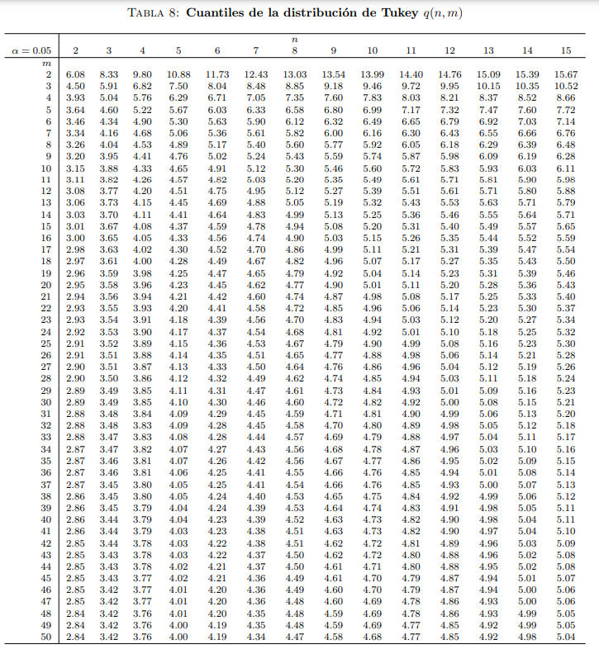
 |  | Fc>Ft | Existe diferencia significativa
 |  | Fc>Ft | Existe diferencia significativa

Prueba de medias de Tukey para el factor a

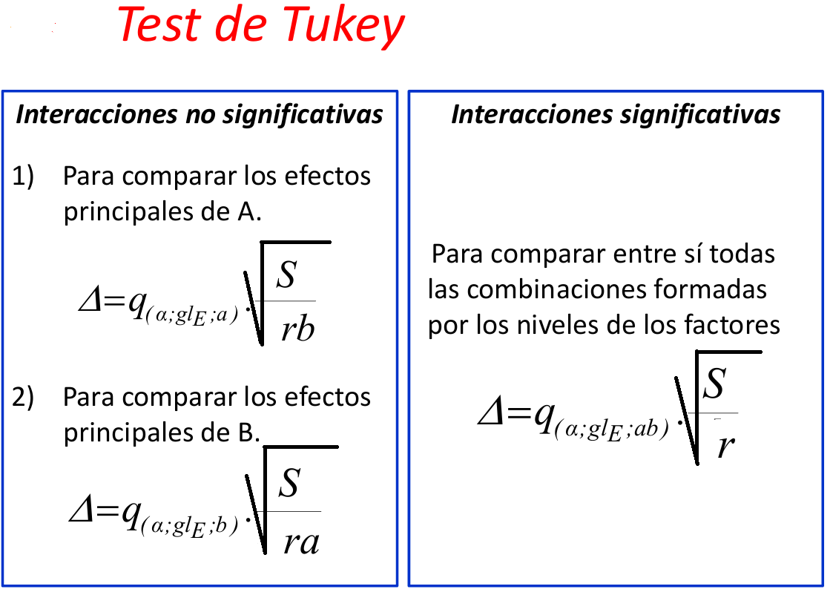

glE: grados libertad del Error
S: CMe (Cuadrado medio del error)
r: número de repeticiones

 |  |  |  |  |  |  | Diferencia
 |  |  |  |  |  | M1-M2 | 4.5 | Existe diferencia significativa
 |  |  |  |  |  | M1-M3 | 4.25 | Existe diferencia significativa
 |  |  |  |  |  | M1-M4 | 2 | Existe diferencia significativa
 |  |  |  |  |  | M1-M5 | 10.25 | Existe diferencia significativa
 | α= | 0.05 |  |  |  | M1-M6 | 45.75 | Existe diferencia significativa
 | N-k (grados de libertad del error) = | 40 | cambio |  |  | M2-M3 | 8.75 | Existe diferencia significativa
 | CME= | 1.0000 | cambio |  |  | M2-M4 | 2.5 | Existe diferencia significativa
 | b= | 4 |  |  |  | M2-M5 | 5.75 | Existe diferencia significativa
cambio | qα,(0.05,4,48)= | 3.790000 | cambio |  |  | M2-M6 | 41.25 | Existe diferencia significativa
 | r= | 3.000000 | cambio |  |  | M3-M4 | 6.25 | Existe diferencia significativa
 | Tα= | 1.09 |  |  |  | M3-M5 | 14.5 | Existe diferencia significativa
 |  |  |  |  |  | M3-M6 | 50 | Existe diferencia significativa
 |  |  |  |  |  | M4-M5 | 8.25 | Existe diferencia significativa
 | Factor A | Suma | Promedio |  |  | M4-M6 | 43.75 | Existe diferencia significativa
 | M1 | 549 | 45.75 |  |  | M5-M6 | 35.5 | Existe diferencia significativa
 | M2 | 495 | 41.25
 | M3 | 600 | 50
 | M4 | 525 | 43.75
 | M5 | 426 | 35.5
 | M6 | 0 | 0

Prueba de medias de Tukey para el factor b

glE: grados libertad del Error
S: CMe (Cuadrado medio del error)
r: número de repeticiones

 |  |  |  |  |  |  | Diferencia | Decisión
 | α= | 0.05 |  |  |  | H1-H2 | 10.00 | Existe diferencia significativa
 | N-k (grados de libertad del error) = | 40 | cambio |  |  | H1-H3 | 21.20 | Existe diferencia significativa
 | CME= | 1.0000 | cambio |  |  | H1-H4 | 29.80 | Existe diferencia significativa
 | a= | 5 |  |  |  | H2-H3 | 11.20 | Existe diferencia significativa
cambio | qα,(0.05,5,48)= | 4.040000 | cambio |  |  | H2-H4 | 19.80 | Existe diferencia significativa
 | r= | 3.000000 | cambio |  |  | H3-H4 | 8.60 | Existe diferencia significativa
 | Tα= | 1.04

 | Factor B | Suma | Promedio
 | H1 | 420 | 28
 | H2 | 570 | 38
 | H3 | 738 | 49.2
 | H4 | 867 | 57.8

Prueba de medias de Tukey para las interacciones

glE: grados libertad del Error
S: CMe (Cuadrado medio del error)
r: número de repeticiones

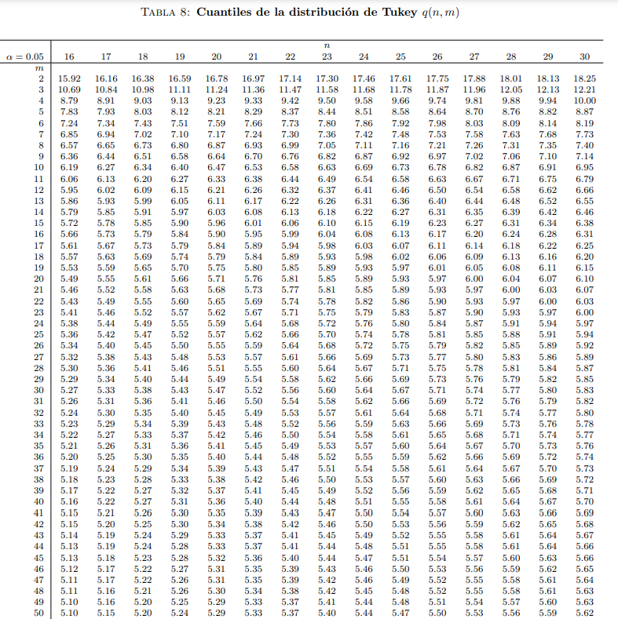

 | α= | 0.05
 | N-k (grados de libertad del error) = | 40 | cambio
 | CME= | 1.0000 | cambio

cambio | qα,(0.05,20,48)= | 5.300000 | cambio
 | r= | 3.000000 | cambio
 | Tα= | 3.06

 | Factor AB | Suma | Promedio |  |  |  | Diferencia | Decisión
 | A1B1 | 93 | 31 |  |  | A1B1-A1B2 | 10.00 | Existe diferencia significativa
 | A1B2 | 123 | 41 |  |  | A1B1-A1B3 | 19.00 | Existe diferencia significativa
 | A1B3 | 150 | 50 |  |  | A1B1-A1B4 | 30.00 | Existe diferencia significativa
 | A1B4 | 183 | 61 |  |  | A1B1-A2B1 | 5.00 | Existe diferencia significativa
 | A2B1 | 78 | 26 |  |  | A1B1-A2B2 | 6.00 | Existe diferencia significativa
 | A2B2 | 111 | 37 |  |  | A1B1-A2B3 | 16.00 | Existe diferencia significativa
 | A2B3 | 141 | 47 |  |  | A1B1-A2B4 | 24.00 | Existe diferencia significativa
 | A2B4 | 165 | 55 |  |  | A1B1-A3B1 | 4.00 | Existe diferencia significativa
 | A3B1 | 105 | 35 |  |  | A1B1-A3B2 | 14.00 | Existe diferencia significativa
 | A3B2 | 135 | 45 |  |  | A1B1-A3B3 | 24.00 | Existe diferencia significativa
 | A3B3 | 165 | 55 |  |  | A1B1-A3B4 | 34.00 | Existe diferencia significativa
 | A3B4 | 195 | 65 |  |  | A1B1-A4B1 | 3.00 | No existe diferencia significativa
 | A4B1 | 84 | 28 |  |  | A1B1-A4B2 | 6.00 | Existe diferencia significativa
 | A4B2 | 111 | 37 |  |  | A1B1-A4B3 | 21.00 | Existe diferencia significativa
 | A4B3 | 156 | 52 |  |  | A1B1-A4B4 | 27.00 | Existe diferencia significativa
 | A4B4 | 174 | 58 |  |  | A1B1-A5B1 | 11.00 | Existe diferencia significativa
 | A5B1 | 60 | 20 |  |  | A1B1-A5B2 | 1.00 | No existe diferencia significativa
 | A5B2 | 90 | 30 |  |  | A1B1-A5B3 | 11.00 | Existe diferencia significativa
 | A5B3 | 126 | 42 |  |  | A1B1-A5B4 | 19.00 | Existe diferencia significativa
 | A5B4 | 150 | 50 |  |  | A1B1-A6B1 | 31.00 | Existe diferencia significativa
 | A6B1 | 0 | 0 |  |  | A1B1-A6B2 | 31.00 | Existe diferencia significativa
 | A6B2 | 0 | 0 |  |  | A1B1-A6B3 | 31.00 | Existe diferencia significativa
 | A6B3 | 0 | 0 |  |  | A1B1-A6B4 | 31.00 | Existe diferencia significativa
 | A6B4 | 0 | 0

 |  |  |  |  |  | Este proceso continua para el resto de comparaciones, en este caso se podría utilizar constrates

Ejercicio 2 CL dato perdido
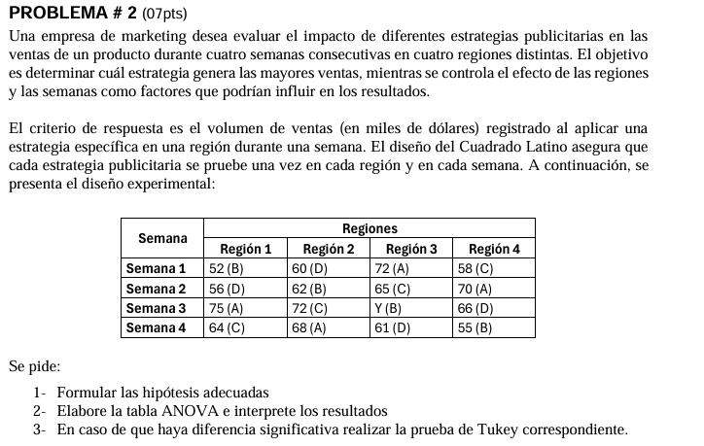
 | Ejercicio 2

 |  | Operador
 | Operador de Montaje | 1 | 2 | 3 | 4
 | 1 | B=52 | D=60 | A=72 | C=58
 | 2 | D=56 | B=62 | C=65 | A=70
 | 3 | A=75 | C=72 | B=Y | D=66
 | 4 | C=64 | A=68 | D=61 | B=55

 | Solución
 | Definir Hipótesis acerca del tratamiento |  |  |  | Definir Hipótesis acerca del renglón |  |  |  | Definir Hipótesis acerca de la columna
 | Ho | µ1=µ2=µ3=µ4=µ5 |  |  | Ho | Y1=Y2=Y3=Y4=Y5=0 |  |  | Ho | Y1=Y2=Y3=Y4=Y5=0
 | Ha | Al menos uno µi≠µj para algún i≠j |  |  | Ha | Yj≠0 para algún j |  |  | Ha | Yj≠0 para algún j

 |  | Operador
 | Operador de Montaje | 1 | 2 | 3 | 4 | Total |  | Tratamientos
 | 1 | 52 | 60 | 72 | 58 | 242 |  | 1 | 285
 | 2 | 56 | 62 | 65 | 70 | 253 |  | 2 | 169+Y
 | 3 | 75 | 72 | Y | 66 | 213+Y |  | 3 | 259
 | 4 | 64 | 68 | 61 | 55 | 248 |  | 4 | 243
 | Total | 247 | 262 | 198+Y | 249 | 956+Y

 | Calculando el dato perdido
 |  |  |  |  |  |  | F=suma total de las filas
 | c= | 4 |  |  |  |  | C=suma total de las columnas
 | F= | 198 |  |  |  |  | T=suma total de los tratamientos
 | C= | 213 |  |  |  |  | G=suma del gran total
 | T= | 169 |  |  |  |  | c= número de columnas, filas y tratamientos
 | G= | 956

 | Reemplazando en la ecuación se tiene:

 |  |  |  | 68.00

 | Reemplazando el valor obtenido Y=13 en la tabla |  |  |  |  |  |  |  |  |  |  | Formulas | Lote | Ají | Cantidad
 |  |  |  |  |  |  |  |  |  |  |  | C | 1 | 1 | 10
 |  | Operador |  |  |  |  |  |  |  |  |  | D | 1 | 2 | 14
 | Operador de Montaje | 1 | 2 | 3 | 4 | Total |  | Tratamientos |  |  |  | A | 1 | 3 | 7
 | 1 | 52 | 60 | 72 | 58 | 242 |  | 1 | 285 |  |  | B | 1 | 4 | 8
 | 2 | 56 | 62 | 65 | 70 | 253 |  | 2 | 237 | cambio |  | B | 2 | 1 | 7
 | 3 | 75 | 72 | 68 | 66 | 281 |  | 3 | 259 |  |  | C | 2 | 2 | 18
 | 4 | 64 | 68 | 61 | 55 | 248 |  | 4 | 243 |  |  | D | 2 | 3 | 11
 | Total | 247 | 262 | 266 | 249 |  |  |  |  |  |  | A | 2 | 4 | 8
 | Media= | 61.75 | 65.50 | 66.50 | 62.25 |  |  |  |  |  |  | A | 3 | 1 | 5
 | Suma total(x..)= | 1024.00 |  |  |  |  |  |  |  |  |  | B | 3 | 2 | 10
 | k= | 4 |  |  |  |  |  |  |  |  |  | C | 3 | 3 | 13
 | ni= | 4 | 4 | 4 | 4 |  |  |  |  |  |  | D | 3 | 4 | 9
 | N= | 16 |  |  |  |  |  |  |  |  |  | D | 4 | 1 | 10
 |  |  |  |  |  |  |  |  |  |  |  | A | 4 | 2 | 10
 |  |  |  |  |  |  |  |  |  |  |  | B | 4 | 3 | 12
 | Suma total(x..)= | 1024.00 |  |  |  |  |  |  |  |  |  | C | 4 | 4 | 14
 | N= | 16

 | Paso 1 | Calculando el término o factor de correción |  |  |  |  |  |  |  |  | Tratamiento | Semana | Región | Peso
 |  |  |  |  |  |  |  |  |  |  | B | 1 | 1 | 52
 |  | FC= | 1048576 | 65536 |  |  |  |  |  |  | D | 1 | 2 | 60
 |  |  | 16 |  |  |  |  |  |  |  | A | 1 | 3 | 72
 |  |  |  |  |  |  |  |  |  |  | C | 1 | 4 | 58
 | Paso 2 | Calculando la suma de cuadrados del total |  |  |  |  |  |  |  |  | D | 2 | 1 | 56
 |  |  |  |  |  |  |  |  |  |  | B | 2 | 2 | 62
 |  | SCTotal = | 676 |  |  |  |  |  |  |  | C | 2 | 3 | 65
 |  |  |  |  |  |  |  |  |  |  | A | 2 | 4 | 70
 | Paso 3 | Calculando la suma de cuadrados de las columnas |  |  |  |  |  |  |  |  | A | 3 | 1 | 75
 |  |  |  |  |  |  |  |  |  |  | C | 3 | 2 | 72
 |  | SCOpe= | 66.5 |  |  |  |  |  |  |  | B | 3 | 3 | 68
 |  |  |  |  |  |  |  |  |  |  | D | 3 | 4 | 66
 | Paso 4 | Calculando la suma de cuadrados de los renglones |  |  |  |  |  |  |  |  | C | 4 | 1 | 64
 |  |  |  |  |  |  |  |  |  |  | A | 4 | 2 | 68
 |  | SCLot= | 223.5 |  |  |  |  |  |  |  | D | 4 | 3 | 61
 |  |  |  |  |  |  |  |  |  |  | B | 4 | 4 | 55
 | Paso 5 | Calculando la suma de cuadrados del tratamiento

 |  | SCTrat = | 345

 |  | Tratamientos
 |  | 1 | 285
 |  | 2 | 237
 |  | 3 | 259
 |  | 4 | 243

 | Paso 6 | Calculando la suma de cuadrados del error

 |  | SCError= | 41

 | Tabla ANOVA

 | Fuente de variación | Suma de cuadrados | Grados de libertad | Cuadrado medio | F | Ft |  |  | Análisis de Varianza
 |  |  |  |  |  |  |  |  | Fuente | GL | SC Ajust. | MC Ajust. | Valor F | Valor p
 | Tratamientos | 345.000 | 3 | 115.0000 | 14.0244 | 5.4094513181 |  |  | Métodos | 3 | 85.25 | 28.417 | 18.94 | 0.002
Cambiar | Semanas(renglones) | 223.500 | 3 | 74.5000 | 9.0854 | 5.4094513181 |  |  | Operador de montaje | 3 | 13.25 | 4.417 | 2.94 | 0.121
 | Regiones (Columnas) | 66.500 | 3 | 22.1667 | 2.7033 | 5.4094513181 |  |  | Operador | 3 | 52.25 | 17.417 | 11.61 | 0.007
 | Error | 41.000 | 5 | 8.200 |  |  |  |  | Error | 6 | 9 | 1.5
 | Total | 676.000 | 14 |  |  |  |  |  | Total | 15 | 159.75

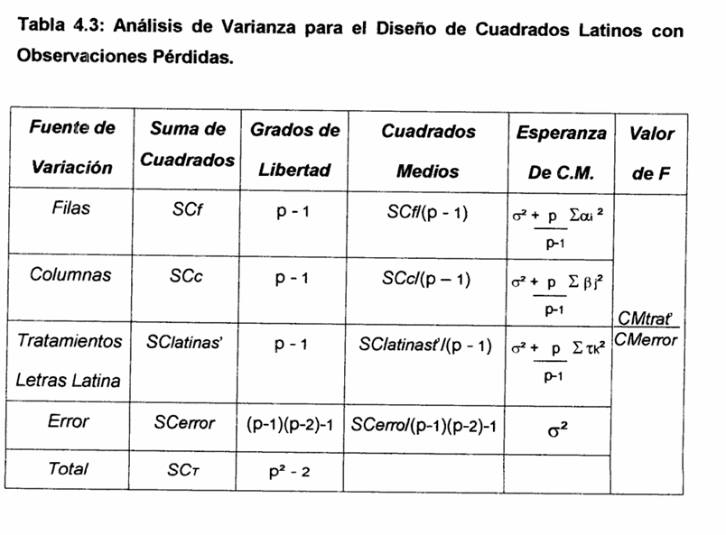
 | (Valor crítico) Fα,4,12 = | 5.4094513181 | =+INV.F.CD(0.05;D114;D117)
 | (Valor crítico) Fα,4,12 = | 5.4094513181

 | Fc tratamientos >Ft
 | Por lo tanto, hay diferencia significativa entre tratamientos

 | Fc renglones >Ft
 | Por lo tanto, hay diferencia significativa entre tratamientos

 | Fc columnas <Ft
 | Por lo tanto, no hay diferencia significativa entre tratamientos

Prueba de medias de Tukey

 | q= | valor de tabla de Tukey
 | α= | nivel de significancia
 | gl= | grados de libertad del error
 | t= | número de tratamientos
 | CMerror= | cuadrado medio del error
 | r= | número de repeticiones

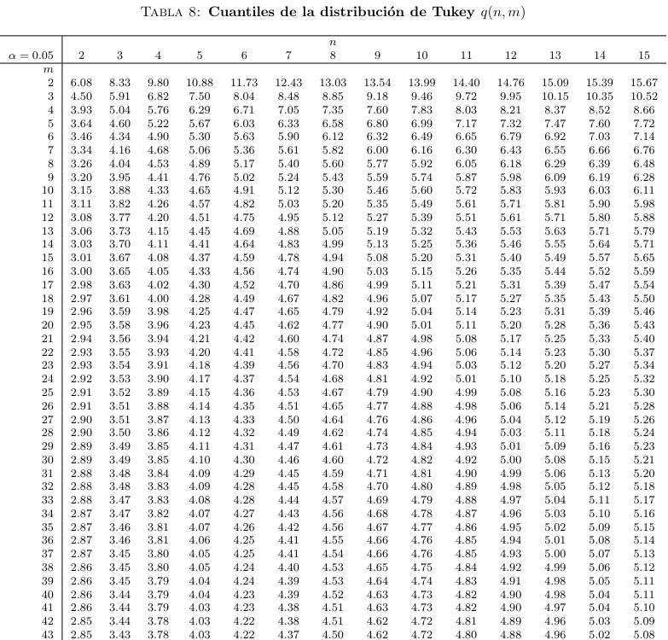
 | t= | 4 |  |  |  | Diferencia poblacional | Diferencia muestral | Desición
 | grados de libertad del error= | 5 |  |  |  | μI - μII | 12.000 | Existe diferencia significativa
 | CME= | 8.2000 |  |  |  | μI - μIII | 6.500 | No existe diferencia significativa
 | r= | 4 |  |  |  | μI - μIV | 10.500 | Existe diferencia significativa
 | qα(4,5)= | 5.220000 |  |  |  | μII - μIII | 5.500 | No existe diferencia significativa
 |  |  |  |  |  | μII - μIV | 1.500 | No existe diferencia significativa
 | Tα= | 7.47 |  |  |  | μIII - μIV | 4.000 | No existe diferencia significativa

 | Tratamientos | Suma | Promedio
 | 1 | 285 | 71.25
 | 2 | 237 | 59.25
 | 3 | 259 | 64.75
 | 4 | 243 | 60.75

Prueba de medias de Tukey

 | q= | valor de tabla de Tukey
 | α= | nivel de significancia
 | gl= | grados de libertad del error
 | t= | número de tratamientos
 | CMerror= | cuadrado medio del error
 | r= | número de repeticiones

 | t= | 4 |  |  |  | Diferencia poblacional | Diferencia muestral | Desición
 | grados de libertad del error= | 5 |  |  |  | μI - μII | 2.750 | No existe diferencia significativa
 | CME= | 8.2000 |  |  |  | μI - μIII | 9.750 | Existe diferencia significativa
 | r= | 4 |  |  |  | μI - μIV | 1.500 | No existe diferencia significativa
 | qα,(4,5)= | 5.220000 |  |  |  | μII - μIII | 7.000 | No existe diferencia significativa
 |  |  |  |  |  | μII - μIV | 1.250 | No existe diferencia significativa
 | Tα= | 7.47 |  |  |  | μIII - μIV | 8.250 | Existe diferencia significativa

 | Renglones | Suma | Promedio
 | 1 | 242 | 60.5
 | 2 | 253 | 63.25
 | 3 | 281 | 70.25
 | 4 | 248 | 62

Ejercicio 3 CL
 | Ejercicio 3
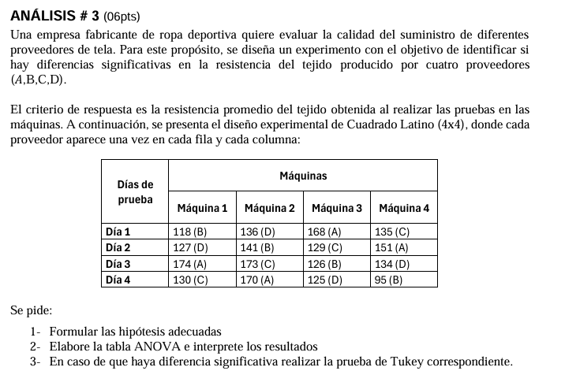

 |  |  | Escala |  |  |  |  |  | Tratamientos: cuatro proveedores
 |  | Inspector | 1 | 2 | 3 | 4 |  |  | Renglones: tipo de inspector
 |  | I | B=118 | D=136 | A=168 | C=135 |  |  | Columnas: tipos de escala
 |  | II | D=127 | B=141 | C=129 | A=151 |  |  | Dato: peso en gramos del material
 |  | III | A=174 | C=173 | B=126 | D=134
 |  | IV | C=130 | A=170 | D=125 | B=95

 | Solución:
 | Definir Hipótesis acerca del tratamiento |  |  |  | Definir Hipótesis acerca del renglón |  |  |  | Definir Hipótesis acerca de la columna
 | Ho | µ1=µ2=µ3=µ4=µ5 |  |  | Ho | Y1=Y2=Y3=Y4=Y5=0 |  |  | Ho | Y1=Y2=Y3=Y4=Y5=0
 | Ha | Al menos uno µi≠µj para algún i≠j |  |  | Ha | Yj≠0 para algún j |  |  | Ha | Yj≠0 para algún j

 |  | Escala |  |  |  |  |  |  |  |  |  |  |  |  | Proveedores | Inspector | Escala | Peso
 | Inspector | 1 | 2 | 3 | 4 | Total renglones |  |  |  | Tratamientos |  |  |  |  | A | 1 | 1 | 16
 | I | 118 | 136 | 168 | 135 | 557 |  |  |  | 1 | 663 |  |  |  | B | 1 | 2 | 10
 | II | 127 | 141 | 129 | 151 | 548 |  |  |  | 2 | 480 |  |  |  | C | 1 | 3 | 11
 | III | 174 | 173 | 126 | 134 | 607 |  |  |  | 3 | 567 |  |  |  | D | 1 | 4 | 13
 | IV | 130 | 170 | 125 | 95 | 520 |  |  |  | 4 | 522 |  |  |  | B | 2 | 1 | 15
 | Suma(x.j)= | 549 | 620 | 548 | 515 | 2232 |  |  |  |  |  |  |  |  | C | 2 | 2 | 9
 | Media= | 137.25 | 155.00 | 137.00 | 128.75 |  |  |  |  |  |  |  |  |  | D | 2 | 3 | 14
 | Suma total(x..)= | 2232.00 |  |  |  |  |  |  |  |  |  |  |  |  | A | 2 | 4 | 13
 | k= | 4 |  |  |  |  |  |  |  |  |  |  |  |  | C | 3 | 1 | 13
 | ni= | 4 | 4 | 4 | 4 |  |  |  |  |  |  |  |  |  | D | 3 | 2 | 12
 | N= | 16 |  |  |  |  |  |  |  |  |  |  |  |  | A | 3 | 3 | 17
 |  |  |  |  |  |  |  |  |  |  |  |  |  |  | B | 3 | 4 | 14
 |  |  |  |  |  |  |  |  |  |  |  |  |  |  | D | 4 | 1 | 16
 | Suma total(x..)= | 2232.00 |  |  |  |  |  |  |  |  |  |  |  |  | A | 4 | 2 | 15
 | N= | 16 |  |  |  |  |  |  |  |  |  |  |  |  | B | 4 | 3 | 13
 |  |  |  |  |  |  |  |  |  |  |  |  |  |  | C | 4 | 4 | 11
 | Paso 1 | Calculando el término o factor de correción

 |  | FC= | 4981824 | 311364 |  |  |  |  |  |  |  |  | Proveedor | Día | Máquina | Peso
 |  |  | 16 |  |  |  |  |  |  |  |  |  | B | 1 | 1 | 118
 |  |  |  |  |  |  |  |  |  |  |  |  | D | 1 | 2 | 136
 | Paso 2 | Calculando la suma de cuadrados del total |  |  |  |  |  |  |  |  |  |  | A | 1 | 3 | 168
 |  |  |  |  |  |  |  |  |  |  |  |  | C | 1 | 4 | 135
 |  | SCTotal = | 7444 |  |  |  |  |  |  |  |  |  | D | 2 | 1 | 127
 |  |  |  |  |  |  |  |  |  |  |  |  | A | 2 | 2 | 141
 | Paso 3 | Calculando la suma de cuadrados de la Escala (columnas) |  |  |  |  |  |  |  |  |  |  | C | 2 | 3 | 129
 |  |  |  |  |  |  |  |  |  |  |  |  | A | 2 | 4 | 151
 |  | SCEscala= | 1468.5 |  |  |  |  |  |  |  |  |  | A | 3 | 1 | 174
 |  |  |  |  |  |  |  |  |  |  |  |  | C | 3 | 2 | 173
 | Paso 4 | Calculando la suma de cuadrados del Inspector (renglones) |  |  |  |  |  |  |  |  |  |  | B | 3 | 3 | 126
 |  |  |  |  |  |  |  |  |  |  |  |  | D | 3 | 4 | 134
 |  | SCInspector= | 986.5 |  |  |  |  |  |  |  |  |  | C | 4 | 1 | 130
 |  |  |  |  |  |  |  |  |  |  |  |  | A | 4 | 2 | 170
 | Paso 5 | Calculando la suma de cuadrados del tratamiento |  |  |  |  |  |  |  |  |  |  | D | 4 | 3 | 125
 |  |  |  |  |  |  |  |  |  |  |  |  | B | 4 | 4 | 95
 |  | SCTrat = | 4621.5

 |  | Tratamientos
 |  | 1 | 663
 |  | 2 | 480
 |  | 3 | 567
 |  | 4 | 522

 | Paso 6 | Calculando la suma de cuadrados del error

 |  | SCError= | 367.5

 | Tabla ANOVA

 | Fuente de variación | Suma de cuadrados | Grados de libertad | Cuadrado medio | F | Ft |  |  | Análisis de Varianza
 |  |  |  |  |  |  |  |  | Fuente | GL | SC Ajust. | MC Ajust. | Valor F | Valor p
 | Tratamientos (proveedores) | 4621.500 | 3 | 1540.5000 | 25.1510 | 4.7570626631 |  |  | Proveedores | 3 | 37.5 | 12.5 | 11.54 | 0.007
 | Inspector(renglones) | 986.500 | 3 | 328.8333 | 5.3687 | 4.7570626631 |  |  | Inspector | 3 | 6.5 | 2.167 | 2 | 0.216
 | Escalas (Columnas) | 1468.500 | 3 | 489.5000 | 7.9918 | 4.7570626631 |  |  | Escala | 3 | 26.5 | 8.833 | 8.15 | 0.015
 | Error | 367.500 | 6 | 61.250 |  |  |  |  | Error | 6 | 6.5 | 1.083
 | Total | 7444.000 | 15 |  |  |  |  |  | Total | 15 | 77

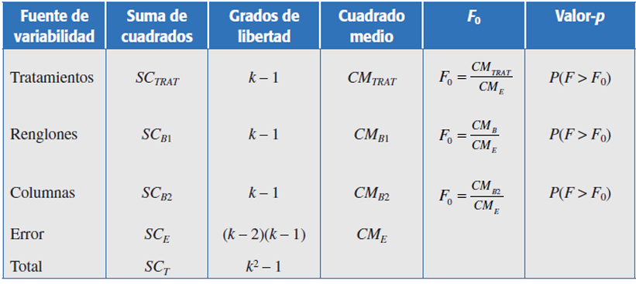
 | (Valor crítico) Fα,4,12 = | 4.7570626631 | =+INV.F.CD(0.05;D84;D87)
 | (Valor crítico) Fα,4,12 = | 4.7570626631

 | Fc tratamientos >Ft
 | Por lo tanto, hay diferencia significativa entre tratamientos

 | Fc renglones >Ft
 | Por lo tanto, hay diferencia significativa entre tratamientos

 | Fc columnas >Ft
 | Por lo tanto, hay diferencia significativa entre tratamientos

Prueba de medias de Tukey

 | q= | valor de tabla de Tukey
 | α= | nivel de significancia
 | gl= | grados de libertad del error
 | t= | número de tratamientos
 | CMerror= | cuadrado medio del error
 | r= | número de repeticiones

 | t= | 4 |  |  |  | Diferencia poblacional | Diferencia muestral | Desición
 | grados de libertad del error = | 6 |  |  |  | μI - μII | 45.750 | Existe diferencia significativa
 | CME= | 61.2500 |  |  |  | μI - μIII | 24.000 | Existe diferencia significativa
 | r= | 4 |  |  |  | μI - μIV | 35.250 | Existe diferencia significativa
 | qα,(4,6)= | 4.900000 |  |  |  | μII - μIII | 21.750 | Existe diferencia significativa
 |  |  |  |  |  | μII - μIV | 10.500 | No existe diferencia significativa
 | Tα= | 19.17 |  |  |  | μIII - μIV | 11.250 | No existe diferencia significativa

 | Tratamientos | Suma | Promedio
 | 1 | 663 | 165.75 |  | 5064
 | 2 | 480 | 120
 | 3 | 567 | 141.75
 | 4 | 522 | 130.5

Prueba de medias de Tukey

 | q= | valor de tabla de Tukey
 | α= | nivel de significancia
 | gl= | grados de libertad del error
 | t= | número de tratamientos
 | CMerror= | cuadrado medio del error
 | r= | número de repeticiones

 | t= | 4 |  |  |  | Diferencia poblacional | Diferencia muestral | Desición
 | grados de libertad del error = | 6 |  |  |  | μI - μII | 17.750 | No existe diferencia significativa
 | CME= | 61.2500 |  |  |  | μI - μIII | 0.250 | No existe diferencia significativa
 | r= | 4 |  |  |  | μI - μIV | 8.500 | No existe diferencia significativa
 | qα,(4,6)= | 4.900000 |  |  |  | μII - μIII | 18.000 | No existe diferencia significativa
 |  |  |  |  |  | μII - μIV | 26.250 | Existe diferencia significativa
 | Tα= | 19.17 |  |  |  | μIII - μIV | 8.250 | No existe diferencia significativa

 | Escala | Suma | Promedio
 | 1 | 549 | 137.25
 | 2 | 620 | 155
 | 3 | 548 | 137
 | 4 | 515 | 128.75

Prueba de medias de Tukey

 | q= | valor de tabla de Tukey
 | α= | nivel de significancia
 | gl= | grados de libertad del error
 | t= | número de tratamientos
 | CMerror= | cuadrado medio del error
 | r= | número de repeticiones

 | t= | 4 |  |  |  | Diferencia poblacional | Diferencia muestral | Desición
 | grados de libertad del error = | 6 |  |  |  | μI - μII | 2.250 | No existe diferencia significativa
 | CME= | 61.2500 |  |  |  | μI - μIII | 12.500 | No existe diferencia significativa
 | r= | 4 |  |  |  | μI - μIV | 9.250 | No existe diferencia significativa
 | qα,(4,6)= | 4.900000 |  |  |  | μII - μIII | 14.750 | No existe diferencia significativa
 |  |  |  |  |  | μII - μIV | 7.000 | No existe diferencia significativa
 | Tα= | 19.17 |  |  |  | μIII - μIV | 21.750 | Existe diferencia significativa

 | Renglones | Suma | Promedio
 | 1 | 557 | 139.25
 | 2 | 548 | 137
 | 3 | 607 | 151.75
 | 4 | 520 | 130

